关系图
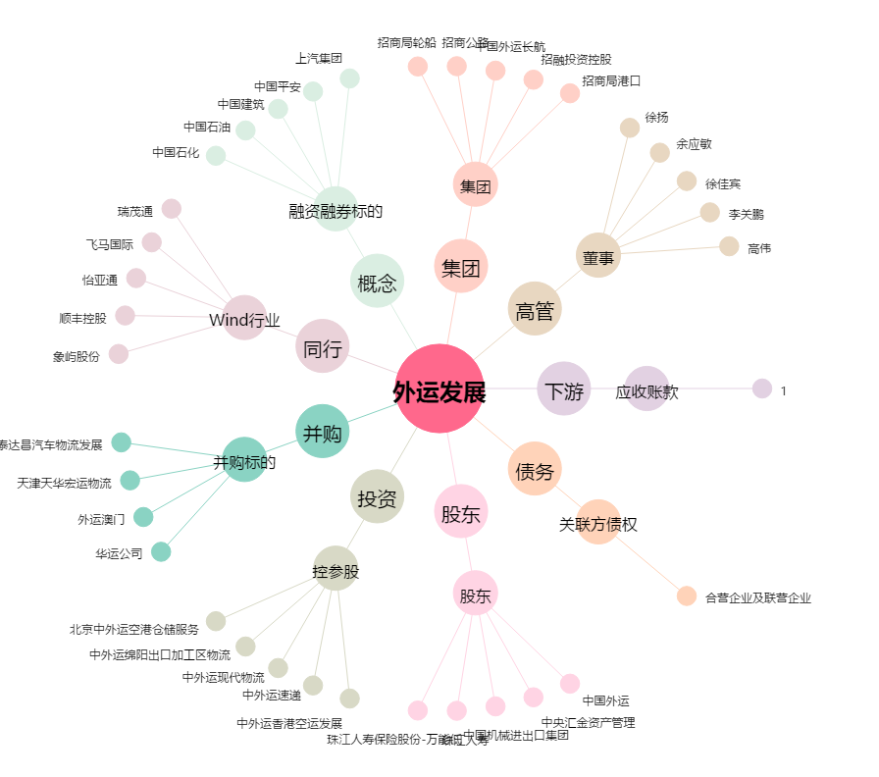
外运发展[600270.SH] - 关系概览图

